네이버
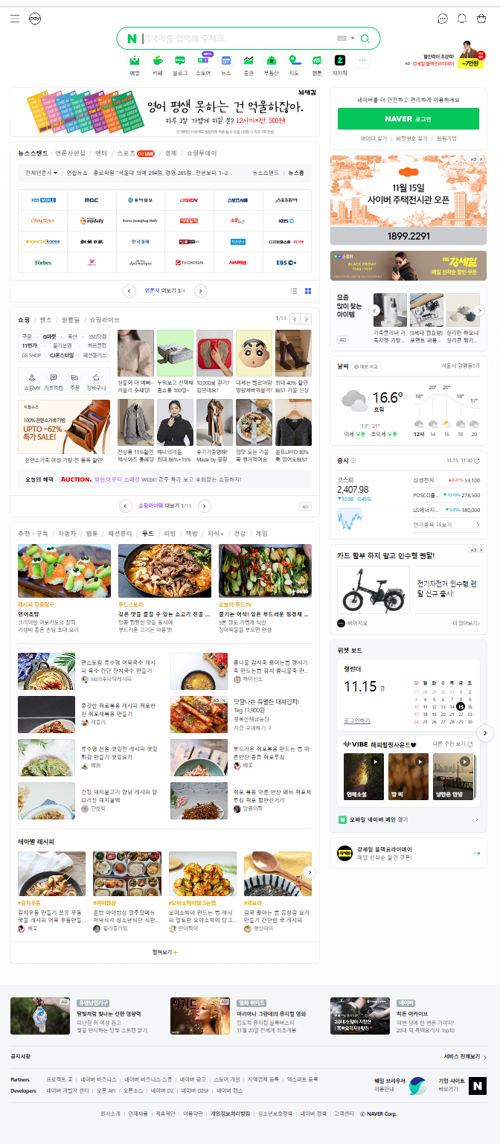
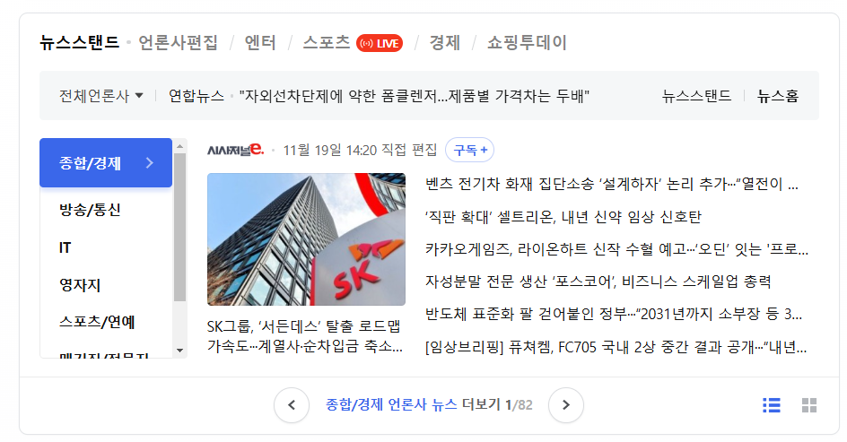
1
2
10
1 | 진입시 포커스
2 | 더보기
3 | 위로 자동 무한(5개)
4 | 마우스홀더
5 | 화면변화(표현방법 자유)
6 | TabView 사용
3
7 | 시간 새로고침
8 | 왼쪽,닷 무한 자동(3개)
4
11
9 | 더보기
10 | ListView 사용
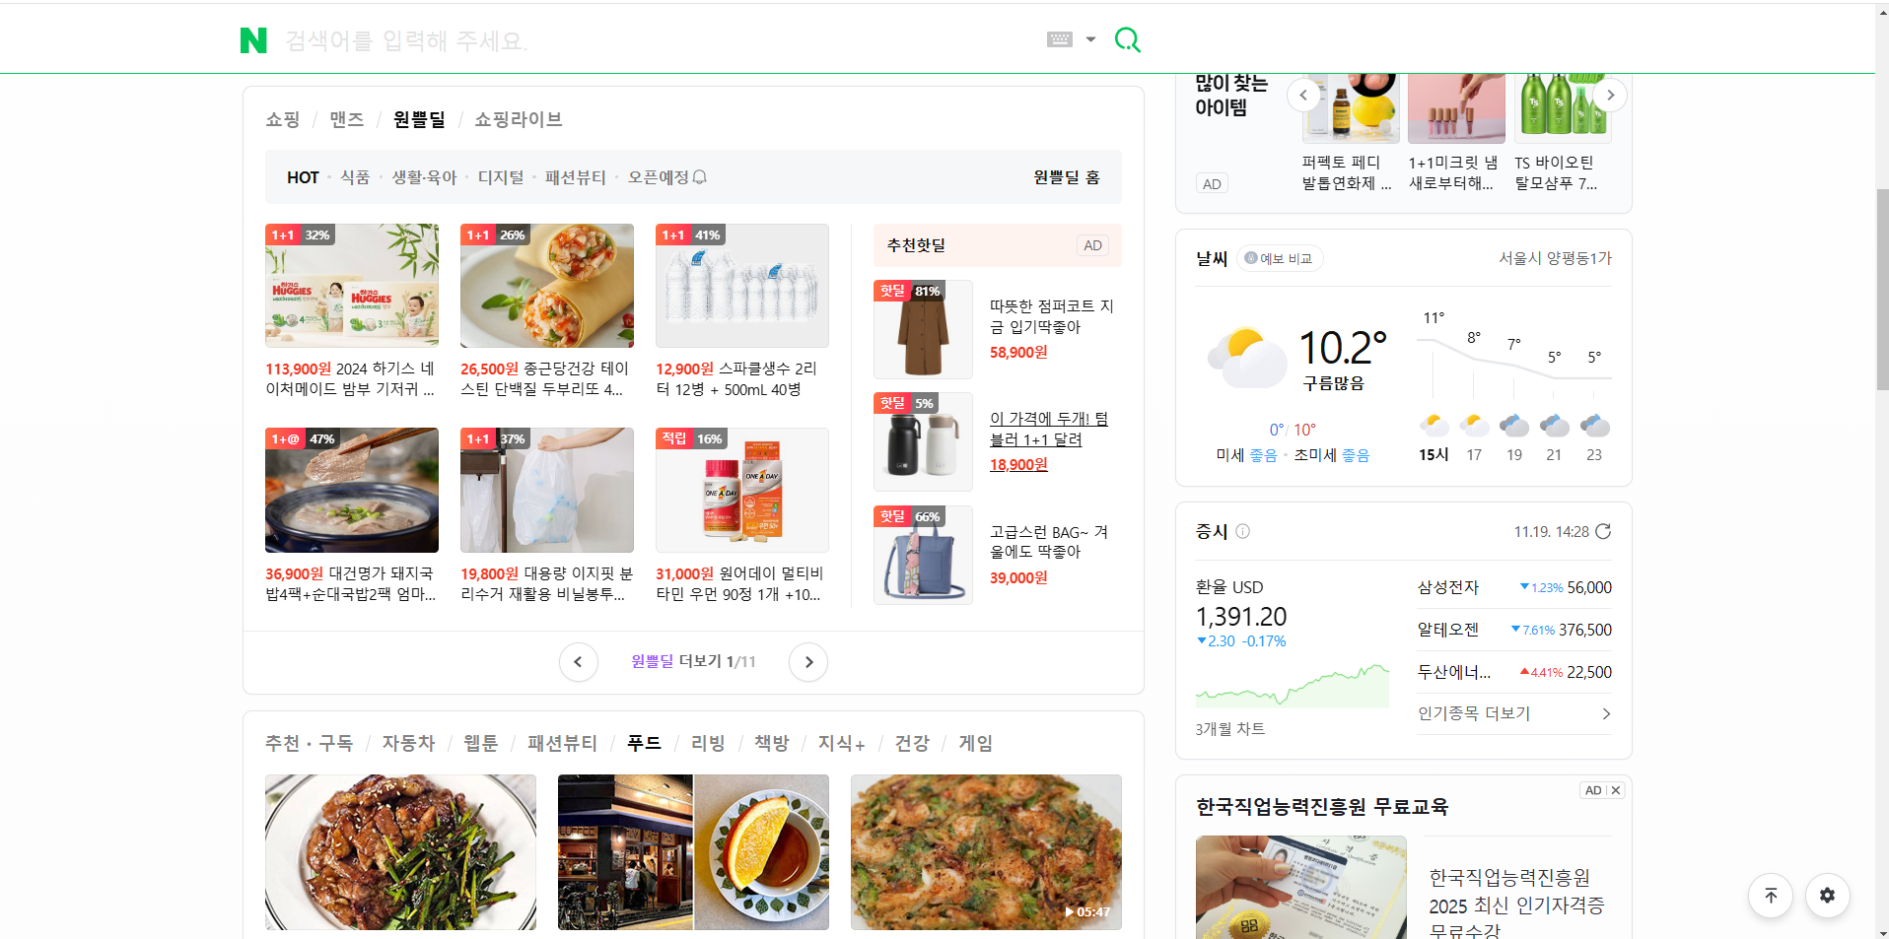
11 | 스크롤
12 | 위로가기

6
5
이미지는 아무거 사용
3개 이상

12
7

8

9

